Sheet1
 | Time (microseconds)
n | Merge Sort | Selection Sort
1 | 0 | 0
10 | 5 | 0
100 | 27 | 14
1000 | 237 | 1088
10000 | 2538 | 99036
100000 | 26040 | 11363545
1000000 | 282528 | 1133694763
10000000 | 2819094 | 100000000000
 |  |  |  | Evidencias
 |  |  |  | 1 | 10 | 100 | 1 000 | 10 000 | 100 000 | 1 000 000 | 10 000 000
 |  |  | Merge Sort
 |  |  | Selection Sort |  |  | 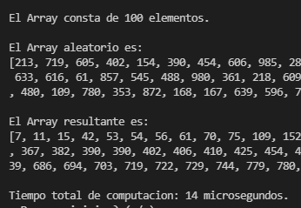 |  |  |  |  | para mañana tal vez

